講演会・研修
 | 様式10_事業実施予定表（謝金_講演会・研修）
 |  |  |  | 謝金額（講演会・研修）計算シート

 | 事業名 |  | 令和8年度オーバーツーリズムの未然防止・抑制をはじめとする観光地の面的受入環境整備促進事業 |  |  |  |  |  |  |  |  |  |  |  |  | 氏名
 |  |  |  |  |  |  |  |  |  |  |  |  |  |  |  | 業界
 | 補助対象事業者名 |  |  |  |  |  |  |  |  |  |  |  |  |  |  | 職位
 |  |  |  |  |  |  |  |  |  |  |  |  |  |  |  | 勤務場所
 |  |  |  |  |  |  |  |  |  |  |  |  |  |  |  |  | ＊黄色セルに入力またはプルダウンから選択してください
 |  |  | 実施予定金額
 |  |  | 補助事業従事時間 |  |  |  |  |  |  |  |  |  |  |  |  |  |  | 支払い対象 | 経費対象額 | 作業内容、備考等
 |  |  | 自（時間：分） |  | 至（時間：分） |  | うち休憩時間等 |  | ( | 時間：分 | ) | 四捨五入 | 標準支払基準 |  | 内規等 ※標準支払い基準が補助上限額
# | 実施予定日 (yyyy/mm/dd) | 曜日 |  |  |  | ( | 時間：分 | ) |  |  |  |  | 時間単価 | 金額 | 時間単価 | その他内規に 基づく金額 | 金額
1 |  |  |  | ～ |  | ( |  | ) | ( | 0:00:00 | ) | 0
2 |  |  |  | ～ |  | ( |  | ) | ( | 0:00:00 | ) | 0
3 |  |  |  | ～ |  | ( |  | ) | ( | 0:00:00 | ) | 0
4 |  |  |  | ～ |  | ( |  | ) | ( | 0:00:00 | ) | 0
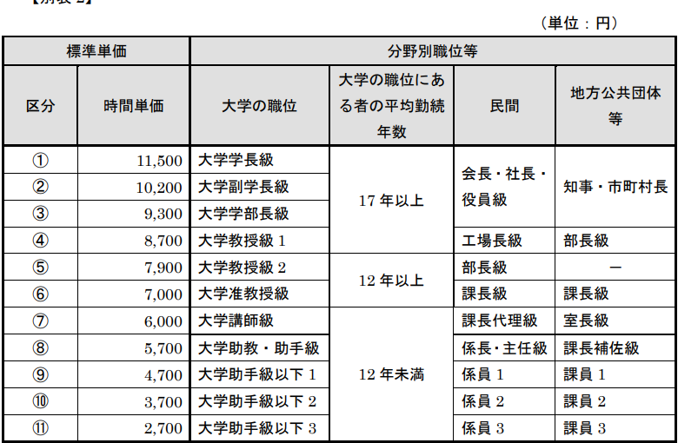
【記入時の留意事項】 （様式提出の際は本枠を削除すること。）
○日付は想定される日付で入力する。
〇謝金対象者1名につき1つのExcelを作成する
○時間数各欄は「hh：mm」形式で、半角・24時間表記で入力する。
※日付をまたいで作業がある場合、入力上は（24:00、25:00）というように24時間を超える形で入力する。
○補助対象事業者における謝金に関する規程に準じた金額は以下の通りとする。
○交付申請の手引きの記載をよく読んだうえで、作成すること。
参考：謝金の標準支払基準
5 |  |  |  | ～ |  | ( |  | ) | ( | 0:00:00 | ) | 0
6 |  |  |  | ～ |  | ( |  | ) | ( | 0:00:00 | ) | 0
7 |  |  |  | ～ |  | ( |  | ) | ( | 0:00:00 | ) | 0
8 |  |  |  | ～ |  | ( |  | ) | ( | 0:00:00 | ) | 0
9 |  |  |  | ～ |  | ( |  | ) | ( | 0:00:00 | ) | 0
10 |  |  |  | ～ |  | ( |  | ) | ( | 0:00:00 | ) | 0
11 |  |  |  | ～ |  | ( |  | ) | ( | 0:00:00 | ) | 0
12 |  |  |  | ～ |  | ( |  | ) | ( | 0:00:00 | ) | 0
13 |  |  |  | ～ |  | ( |  | ) | ( | 0:00:00 | ) | 0
14 |  |  |  | ～ |  | ( |  | ) | ( | 0:00:00 | ) | 0
15 |  |  |  | ～ |  | ( |  | ) | ( | 0:00:00 | ) | 0
16 |  |  |  | ～ |  | ( |  | ) | ( | 0:00:00 | ) | 0
17 |  |  |  | ～ |  | ( |  | ) | ( | 0:00:00 | ) | 0
18 |  |  |  | ～ |  | ( |  | ) | ( | 0:00:00 | ) | 0
19 |  |  |  | ～ |  | ( |  | ) | ( | 0:00:00 | ) | 0
20 |  |  |  | ～ |  | ( |  | ) | ( | 0:00:00 | ) | 0
21 |  |  |  | ～ |  | ( |  | ) | ( | 0:00:00 | ) | 0
22 |  |  |  | ～ |  | ( |  | ) | ( | 0:00:00 | ) | 0
23 |  |  |  | ～ |  | ( |  | ) | ( | 0:00:00 | ) | 0
24 |  |  |  | ～ |  | ( |  | ) | ( | 0:00:00 | ) | 0
25 |  |  |  | ～ |  | ( |  | ) | ( | 0:00:00 | ) | 0
26 |  |  |  | ～ |  | ( |  | ) | ( | 0:00:00 | ) | 0
27 |  |  |  | ～ |  | ( |  | ) | ( | 0:00:00 | ) | 0
28 |  |  |  | ～ |  | ( |  | ) | ( | 0:00:00 | ) | 0
29 |  |  |  | ～ |  | ( |  | ) | ( | 0:00:00 | ) | 0
30 |  |  |  | ～ |  | ( |  | ) | ( | 0:00:00 | ) | 0
 |  |  | 合計 |  |  |  |  |  | ( |  | ) | 0 |  |  |  |  |  |  | ¥0

 | 合計時間数 |  |  |  | 0.0 | 時間 |  |  |  |  |  |  |  |  | 備考
 | 支払額 |  |  |  | 0 | 円
 | 所得税 |  |  |  |  | 円
 | 差引支給見込み額 |  |  |  | 0 | 円

 | ※ 補助対象事業者における謝金に関する規程に準じた金額

会議出席
 | 様式10_事業実施予定表（謝金_会議出席）
 |  |  |  |  | 謝金額（会議出席）計算シート

 | 事業名 |  | 令和8年度オーバーツーリズムの未然防止・抑制をはじめとする観光地の面的受入環境整備促進事業 |  |  |  |  |  |  |  |  |  |  |  |  |  |  |  | 氏名
 |  |  |  |  |  |  |  |  |  |  |  |  |  |  |  |  |  |  | 勤務場所
 | 補助対象事業者名
 |  |  |  |  |  |  |  |  |  |  |  |  |  |  |  |  |  |  |  | ＊黄色セルに入力またはプルダウンから選択してください
 |  |  |  |  | 実施予定金額
 |  |  |  |  | 補助事業従事時間 |  |  |  |  |  |  |  |  |  | 標準支払基準 |  |  | 内規等 ※標準支払い基準が補助上限額 |  |  | 支払い対象 | 経費対象額 | 作業内容、備考等
# | 実施予定日 (yyyy/mm/dd) | 曜日 | 会議 区分 | 職名 | 自（時間：分） |  | 至（時間：分） |  | うち休憩時間等 (時間：分) |  | ( | 時間：分 | ) | 四捨五入 | 時間単価 | 金額 (時間数×時間単価) ※2時間が上限 | 日額 | 時間単価 | その他内規に 基づく金額 | 算定金額
1 |  |  |  |  |  | ～ |  | ( |  | ) | ( | 0:00:00 | ) | 0
2 |  |  |  |  |  | ～ |  | ( |  | ) | ( | 0:00:00 | ) | 0
3 |  |  |  |  |  | ～ |  | ( |  | ) | ( | 0:00:00 | ) | 0
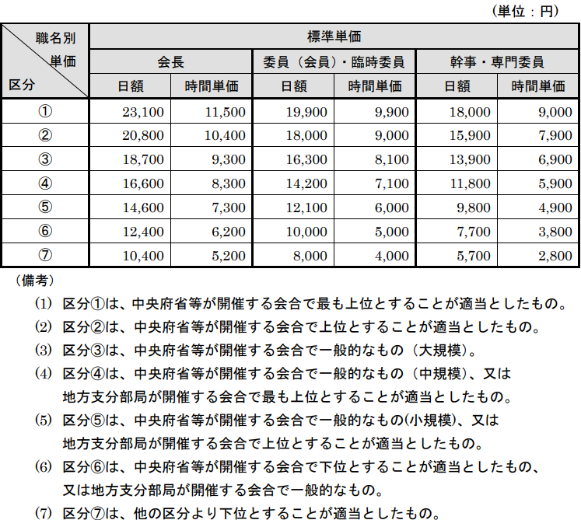
【記入時の留意事項】 （様式提出の際は本枠を削除すること。）
○日付は想定される日付で入力する。
〇謝金対象者1名につき1つのExcelを作成する
○時間数各欄は「hh：mm」形式で、半角・24時間表記で入力する。
※日付をまたいで作業がある場合、入力上は（24:00、25:00）というように24時間を超える形で入力する。
○補助対象事業者における謝金に関する規程に準じた金額は以下の通りとする。
○交付申請の手引きの記載をよく読んだうえで、作成すること。
参考：謝金の標準支払基準
4 |  |  |  |  |  | ～ |  | ( |  | ) | ( | 0:00:00 | ) | 0
5 |  |  |  |  |  | ～ |  | ( |  | ) | ( | 0:00:00 | ) | 0
6 |  |  |  |  |  | ～ |  | ( |  | ) | ( | 0:00:00 | ) | 0
7 |  |  |  |  |  | ～ |  | ( |  | ) | ( | 0:00:00 | ) | 0
8 |  |  |  |  |  | ～ |  | ( |  | ) | ( | 0:00:00 | ) | 0
9 |  |  |  |  |  | ～ |  | ( |  | ) | ( | 0:00:00 | ) | 0
10 |  |  |  |  |  | ～ |  | ( |  | ) | ( | 0:00:00 | ) | 0
11 |  |  |  |  |  | ～ |  | ( |  | ) | ( | 0:00:00 | ) | 0
12 |  |  |  |  |  | ～ |  | ( |  | ) | ( | 0:00:00 | ) | 0
13 |  |  |  |  |  | ～ |  | ( |  | ) | ( | 0:00:00 | ) | 0
14 |  |  |  |  |  | ～ |  | ( |  | ) | ( | 0:00:00 | ) | 0
15 |  |  |  |  |  | ～ |  | ( |  | ) | ( | 0:00:00 | ) | 0
16 |  |  |  |  |  | ～ |  | ( |  | ) | ( | 0:00:00 | ) | 0
17 |  |  |  |  |  | ～ |  | ( |  | ) | ( | 0:00:00 | ) | 0
18 |  |  |  |  |  | ～ |  | ( |  | ) | ( | 0:00:00 | ) | 0
19 |  |  |  |  |  | ～ |  | ( |  | ) | ( | 0:00:00 | ) | 0
20 |  |  |  |  |  | ～ |  | ( |  | ) | ( | 0:00:00 | ) | 0
21 |  |  |  |  |  | ～ |  | ( |  | ) | ( | 0:00:00 | ) | 0
22 |  |  |  |  |  | ～ |  | ( |  | ) | ( | 0:00:00 | ) | 0
23 |  |  |  |  |  | ～ |  | ( |  | ) | ( | 0:00:00 | ) | 0
24 |  |  |  |  |  | ～ |  | ( |  | ) | ( | 0:00:00 | ) | 0
25 |  |  |  |  |  | ～ |  | ( |  | ) | ( | 0:00:00 | ) | 0
26 |  |  |  |  |  | ～ |  | ( |  | ) | ( | 0:00:00 | ) | 0
27 |  |  |  |  |  | ～ |  | ( |  | ) | ( | 0:00:00 | ) | 0
28 |  |  |  |  |  | ～ |  | ( |  | ) | ( | 0:00:00 | ) | 0
29 |  |  |  |  |  | ～ |  | ( |  | ) | ( | 0:00:00 | ) | 0
30 |  |  |  |  |  | ～ |  | ( |  | ) | ( | 0:00:00 | ) | 0
 |  |  |  |  | 合計 |  |  |  |  |  | ( |  | ) | 0 |  |  |  |  |  |  |  | ¥0

 | 合計時間数 |  |  |  |  |  | 0.0 | 時間 |  |  |  |  |  |  |  |  |  | 備考
 | 支払額 |  |  |  |  |  | 0 | 円
 | 所得税 |  |  |  |  |  |  | 円
 | 差引支給見込み額 |  |  |  |  |  | 0 | 円

 | ※ 補助対象事業者における謝金に関する規程に準じた金額

執筆
 | 様式10_事業実施予定表（謝金_執筆）
 |  |  | 謝金額（執筆）計算シート

 | 事業名 |  | 令和8年度オーバーツーリズムの未然防止・抑制をはじめとする観光地の面的受入環境整備促進事業 |  |  |  |  |  | 氏名
 |  |  |  |  |  |  |  |  |  | ＊黄色セルに入力またはプルダウンから選択してください
 | 補助対象事業者名

 |  |  | 執筆金額（想定）
 |  |  | 原稿用紙枚数 （1枚当たり 日本語400字） | 標準支払基準 |  |  | 内規等 ※標準支払い基準が補助上限額 |  |  | 支払い対象 | 経費対象額 | 作業内容、備考等
# | 実施予定日 (yyyy/mm/dd) | 曜日 |  | 想定する原稿内容 | 1枚当たり単価 | 金額 | 1枚当たり単価 | その他内規等に 基づく金額 | 金額
1
2
3
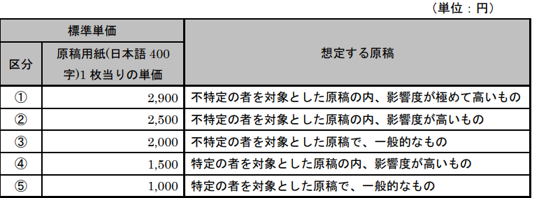
【記入時の留意事項】 （様式提出の際は本枠を削除すること。）
○日付は想定される日付で記載する。
〇対象の執筆者1名につき1つのExcelを作成する。
○補助対象事業者における謝金に関する規程に準じた金額は以下の通りとする。
○交付申請の手引きの記載をよく読んだうえで、作成すること。
参考：謝金の標準支払基準V
4
5
6
7
8
9
10
11
12
13
14
15
16
17
18
19
20
21
22
23
24
25
26
27
28
29
30
 |  |  | 0 |  |  |  |  |  |  |  | ¥0

 | 合計枚数 |  |  | 0.0 | 枚 |  |  | 備考
 | 支払想定額 |  |  | 0 | 円
 | 所得税 |  |  |  | 円
 | 差引支給見込み額 |  |  | 0 | 円

 | ※ 補助対象事業者における謝金に関する規程に準じた金額

【記入例】講演会・研修
 | 様式10_事業実施予定表（謝金_講演会・研修）
 |  |  |  | 謝金額（講演会・研修）計算シート
必ず入力してください
謝金対象者ごとに1枚の作成が必要です
業界・職位はプルダウンより選択
勤務場所は謝金対象者が従事ししている勤務場所を入力してください
 | 事業名 |  | 令和8年度オーバーツーリズムの未然防止・抑制をはじめとする観光地の面的受入環境整備促進事業 |  |  |  |  |  |  |  |  |  |  |  |  | 氏名 | 観光 太郎
 |  |  |  |  |  |  |  |  |  |  |  |  |  |  |  | 業界 | 大学
 | 補助対象事業者名 |  | XX市観光協会 |  |  |  |  |  |  |  |  |  |  |  |  | 職位 | 大学教授級１
 |  |  |  |  |  |  |  |  |  |  |  |  |  |  |  | 勤務場所 | XX大学 理工学部教授
 |  |  |  |  |  |  |  |  |  |  |  |  |  |  |  |  | ＊黄色セルに入力またはプルダウンから選択してください
 |  |  | 実施予定金額
 |  |  | 補助事業従事時間 |  |  |  |  |  |  |  |  |  |  |  |  |  |  | 支払い対象 | 経費対象額 | 作業内容、備考等
 |  |  | 自（時間：分） |  | 至（時間：分） |  | うち休憩時間等 |  | ( | 時間：分 | ) | 四捨五入 | 標準支払基準 |  | 内規等 ※標準支払い基準が補助上限額
# | 実施予定日 (yyyy/mm/dd) | 曜日 |  |  |  | ( | 時間：分 | ) |  |  |  |  | 時間単価 | 金額 | 時間単価 | その他内規に 基づく金額 | 金額
1 |  |  | 18:00:00 | ～ | 25:00:00 | ( | 1:00:00 | ) | ( | 6:00:00 | ) | 6 | ¥8,700 | ¥52,200 | ¥10,000 |  | ¥60,000 | 内規 | ¥52,200 | 当該地域の現地調査の実施
2 |  |  | 9:00:00 | ～ | 11:00:00 | ( |  | ) | ( | 2:00:00 | ) | 2 | ¥8,700 | ¥17,400 |  | ¥13,000 | ¥13,000 | 謝金支払基準 | ¥17,400 | 前日の現地視察を踏まえ、今後の方向性について意見を伺った。
3 |  |  | 9:00:00 | ～ | 12:00:00 | ( |  | ) | ( | 3:00:00 | ) | 3 | ¥8,700 | ¥26,100 | ¥6,000 |  | ¥18,000 | 内規 | ¥18,000 | 本事業の地元住民へのPRイベントを行い、そこで本事業の有効性について講演していただいた。
4 |  |  |  | ～ |  | ( |  | ) | ( | 0:00:00 | ) | 0
想定される日付を年/月/日形式でご入力ください
※交付申請時の想定で構いません
5 |  |  |  | ～ |  | ( |  | ) | ( | 0:00:00 | ) | 0
6 |  |  |  | ～ |  | ( |  | ) | ( | 0:00:00 | ) | 0
7 |  |  |  | ～ |  | ( |  | ) | ( | 0:00:00 | ) | 0
8 |  |  |  | ～ |  | ( |  | ) | ( | 0:00:00 | ) | 0
勤務時間はhh:mm形式で入力してください
日付を跨いで作業がある場合には24：00や25：00等
24時間形式で入力してください
日額等その他内規等を設定している場合には
総額を入力してください
謝金支払い基準または内規を選択
9 |  |  |  | ～ |  | ( |  | ) | ( | 0:00:00 | ) | 0
1枚当たりの内規等を設定している場合には内規額を入力してください
10 |  |  |  | ～ |  | ( |  | ) | ( | 0:00:00 | ) | 0
11 |  |  |  | ～ |  | ( |  | ) | ( | 0:00:00 | ) | 0
内規を選んだ場合においても謝金支払い基準以下での確定額となります
12 |  |  |  | ～ |  | ( |  | ) | ( | 0:00:00 | ) | 0
13 |  |  |  | ～ |  | ( |  | ) | ( | 0:00:00 | ) | 0
14 |  |  |  | ～ |  | ( |  | ) | ( | 0:00:00 | ) | 0
15 |  |  |  | ～ |  | ( |  | ) | ( | 0:00:00 | ) | 0
16 |  |  |  | ～ |  | ( |  | ) | ( | 0:00:00 | ) | 0
17 |  |  |  | ～ |  | ( |  | ) | ( | 0:00:00 | ) | 0
18 |  |  |  | ～ |  | ( |  | ) | ( | 0:00:00 | ) | 0
19 |  |  |  | ～ |  | ( |  | ) | ( | 0:00:00 | ) | 0
20 |  |  |  | ～ |  | ( |  | ) | ( | 0:00:00 | ) | 0
21 |  |  |  | ～ |  | ( |  | ) | ( | 0:00:00 | ) | 0
22 |  |  |  | ～ |  | ( |  | ) | ( | 0:00:00 | ) | 0
23 |  |  |  | ～ |  | ( |  | ) | ( | 0:00:00 | ) | 0
24 |  |  |  | ～ |  | ( |  | ) | ( | 0:00:00 | ) | 0
25 |  |  |  | ～ |  | ( |  | ) | ( | 0:00:00 | ) | 0
26 |  |  |  | ～ |  | ( |  | ) | ( | 0:00:00 | ) | 0
27 |  |  |  | ～ |  | ( |  | ) | ( | 0:00:00 | ) | 0
28 |  |  |  | ～ |  | ( |  | ) | ( | 0:00:00 | ) | 0
29 |  |  |  | ～ |  | ( |  | ) | ( | 0:00:00 | ) | 0
30 |  |  |  | ～ |  | ( |  | ) | ( | 0:00:00 | ) | 0
 |  |  | 合計 |  |  |  |  |  | ( |  | ) | 11 |  |  |  |  |  |  | ¥87,600

 | 合計時間数 |  |  |  | 11.0 | 時間 |  |  |  |  |  |  |  |  | 備考
 | 支払額 |  |  |  | 87,600 | 円
 | 所得税 |  |  |  |  | 円
 | 差引支給見込み額 |  |  |  | 87,600 | 円

 | ※ 補助対象事業者における謝金に関する規程に準じた金額

【記入例】会議出席
 | 様式10_事業実施予定表（謝金_会議出席）
 |  |  |  |  | 謝金額（会議出席）計算シート
必ず入力してください
謝金対象者ごとに1枚の作成が必要です
勤務場所は謝金の該当者の勤務先を入力してください
 | 事業名 |  | 令和8年度オーバーツーリズムの未然防止・抑制をはじめとする観光地の面的受入環境整備促進事業 |  |  |  |  |  |  |  |  |  |  |  |  |  |  |  | 氏名 | 観光 太郎
 |  |  |  |  |  |  |  |  |  |  |  |  |  |  |  |  |  |  | 勤務場所 | ○○大学 教育学部教授
 | 補助対象事業者名 |  | XX市観光協会
想定される日付を年/月/日形式でご入力ください
※交付申請時の想定で構いません
 |  |  |  |  |  |  |  |  |  |  |  |  |  |  |  |  |  |  |  | ＊黄色セルに入力またはプルダウンから選択してください
 |  |  |  |  | 実施予定金額
 |  |  |  |  | 補助事業従事時間 |  |  |  |  |  |  |  |  |  | 標準支払基準 |  |  | 内規等 ※標準支払い基準が補助上限額 |  |  | 支払い対象 | 経費対象額 | 作業内容、備考等
# | 実施予定日 (yyyy/mm/dd) | 曜日 | 会議 区分 | 職名 | 自（時間：分） |  | 至（時間：分） |  | うち休憩時間等 (時間：分) |  | ( | 時間：分 | ) | 四捨五入 | 時間単価 | 金額 (時間数×時間単価) ※2時間超の場合日額 | 日額 | 時間単価 | その他内規に 基づく金額 | 算定金額
1 | 2026-09-21 | 月 | ② | 委員（会員）・臨時委員 | 9:00:00 | ～ | 11:00:00 | ( | 0:00:00 | ) | ( | 2:00:00 | ) | 2 | ¥9,000 | ¥18,000 | ¥18,000 |  |  | ¥0 | 時間単価 | ¥18,000
2 | 2026-12-22 | 火 | ③ | 幹事・専門委員 | 12:00:00 | ～ | 19:00:00 | ( | 1:00:00 | ) | ( | 6:00:00 | ) | 6 | ¥6,900 | ¥13,900 | ¥13,900 |  |  | ¥0 | 日額 | ¥13,900
3 |  |  |  |  |  | ～ |  | ( |  | ) | ( | 0:00:00 | ) | 0
時間単価での計算は2時間が上限となります。
4 |  |  |  |  |  | ～ |  | ( |  | ) | ( | 0:00:00 | ) | 0
勤務時間はhh:mm形式で入力してください
日付を跨いで作業がある場合には24：00や25：00等
24時間形式で入力してください
内規等を設定している場合には内規額を入力してください
5 |  |  |  |  |  | ～ |  | ( |  | ) | ( | 0:00:00 | ) | 0
日額、時間単価または内規を選択
内規を選んだ場合においても謝金支払い基準以下での確定額となります
6 |  |  |  |  |  | ～ |  | ( |  | ) | ( | 0:00:00 | ) | 0
7 |  |  |  |  |  | ～ |  | ( |  | ) | ( | 0:00:00 | ) | 0
会議区分は以下の通りです
8 |  |  |  |  |  | ～ |  | ( |  | ) | ( | 0:00:00 | ) | 0
9 |  |  |  |  |  | ～ |  | ( |  | ) | ( | 0:00:00 | ) | 0
10 |  |  |  |  |  | ～ |  | ( |  | ) | ( | 0:00:00 | ) | 0
11 |  |  |  |  |  | ～ |  | ( |  | ) | ( | 0:00:00 | ) | 0
12 |  |  |  |  |  | ～ |  | ( |  | ) | ( | 0:00:00 | ) | 0
13 |  |  |  |  |  | ～ |  | ( |  | ) | ( | 0:00:00 | ) | 0
14 |  |  |  |  |  | ～ |  | ( |  | ) | ( | 0:00:00 | ) | 0
15 |  |  |  |  |  | ～ |  | ( |  | ) | ( | 0:00:00 | ) | 0
16 |  |  |  |  |  | ～ |  | ( |  | ) | ( | 0:00:00 | ) | 0
17 |  |  |  |  |  | ～ |  | ( |  | ) | ( | 0:00:00 | ) | 0
18 |  |  |  |  |  | ～ |  | ( |  | ) | ( | 0:00:00 | ) | 0
19 |  |  |  |  |  | ～ |  | ( |  | ) | ( | 0:00:00 | ) | 0
20 |  |  |  |  |  | ～ |  | ( |  | ) | ( | 0:00:00 | ) | 0
21 |  |  |  |  |  | ～ |  | ( |  | ) | ( | 0:00:00 | ) | 0
22 |  |  |  |  |  | ～ |  | ( |  | ) | ( | 0:00:00 | ) | 0
23 |  |  |  |  |  | ～ |  | ( |  | ) | ( | 0:00:00 | ) | 0
24 |  |  |  |  |  | ～ |  | ( |  | ) | ( | 0:00:00 | ) | 0
25 |  |  |  |  |  | ～ |  | ( |  | ) | ( | 0:00:00 | ) | 0
26 |  |  |  |  |  | ～ |  | ( |  | ) | ( | 0:00:00 | ) | 0
27 |  |  |  |  |  | ～ |  | ( |  | ) | ( | 0:00:00 | ) | 0
28 |  |  |  |  |  | ～ |  | ( |  | ) | ( | 0:00:00 | ) | 0
29 |  |  |  |  |  | ～ |  | ( |  | ) | ( | 0:00:00 | ) | 0
30 |  |  |  |  |  | ～ |  | ( |  | ) | ( | 0:00:00 | ) | 0
 |  |  |  |  | 合計 |  |  |  |  |  | ( |  | ) | 8 |  |  |  |  |  |  |  | ¥31,900

 | 合計時間数 |  |  |  |  |  | 8.0 | 時間 |  |  |  |  |  |  |  |  |  | 備考
 | 支払額 |  |  |  |  |  | 31,900 | 円
 | 所得税 |  |  |  |  |  |  | 円
 | 差引支給見込み額 |  |  |  |  |  | 31,900 | 円

 | ※ 補助対象事業者における謝金に関する規程に準じた金額

【記入例】執筆
 | 様式10_事業実施予定表（謝金_執筆）
 |  |  | 謝金額（執筆）計算シート

必ず入力してください
謝金対象者ごとに1枚の作成が必要です
 | 事業名 |  | 令和8年度オーバーツーリズムの未然防止・抑制をはじめとする観光地の面的受入環境整備促進事業 |  |  |  |  |  | 氏名 | 観光 太郎
 |  |  |  |  |  |  |  |  |  | ＊黄色セルに入力またはプルダウンから選択してください
 | 補助対象事業者名 |  | XXX市観光協会

 |  |  | 執筆金額（想定）
 |  |  | 原稿用紙枚数 （1枚当たり 日本語400字） | 標準支払基準 |  |  | 内規等 ※標準支払い基準が補助上限額 |  |  | 支払い対象 | 経費対象額 | 作業内容、備考等
# | 実施予定日 (yyyy/mm/dd) | 曜日 |  | 想定する原稿内容 | 1枚当たり単価 | 金額 | 1枚当たり単価 | その他内規等に 基づく金額 | 金額
1 | 2026-10-20 | 火 | 5 | 不特定の者を対象とした原稿の内、影響度が極めて高いもの | ¥2,900 | ¥14,500 | ¥4,000 |  | ¥20,000 | 謝金支払基準 | ¥14,500 | 本事業の広告宣伝資料のうち主要部分について執筆を依頼した。
2 | 2026-10-21 | 水 | 4 | 不特定の者を対象とした原稿の内、影響度が極めて高いもの | ¥2,900 | ¥11,600 |  | ¥15,000 | ¥15,000 | 内規 | ¥11,600 | 本事業での配布資料のうちの一部について執筆を依頼した。
3 | 2027-01-30 | 土 | 3 | 不特定の者を対象とした原稿の内、影響度が極めて高いもの | ¥2,900 | ¥8,700 |  | ¥7,000 | ¥7,000 | 内規 | ¥7,000 | 本事業での配布資料のうちの一部について執筆を依頼した。
4
想定される日付を年/月/日形式でご入力ください
※交付申請時の想定で構いません
1枚当たりの内規等を設定している場合には内規額を入力してください
5
6
謝金支払い基準または内規を選択
7
8
その他内規等を設定している場合には
総額を入力してください
内規を選んだ場合においても謝金支払い基準が上限額となります。
9
10
11
12
13
14
15
16
17
18
19
20
21
22
23
24
25
26
27
28
29
30
 |  |  | 12 |  |  |  |  |  |  |  | ¥33,100

 | 合計枚数 |  |  | 12.0 | 枚 |  |  | 備考
 | 支払想定額 |  |  | 33,100 | 円
 | 所得税 |  |  |  | 円
 | 差引支給見込み額 |  |  | 33,100 | 円

 | ※ 補助対象事業者における謝金に関する規程に準じた金額

